Gitの使い方(コミット)
1.ダウンロードについてはこのサイトが世界一優しいです
https://tech-camp.in/note/4938/

2.SourceTreeでローカルリポジトリを作成する。
ファイル→新規/クローン作成を選択
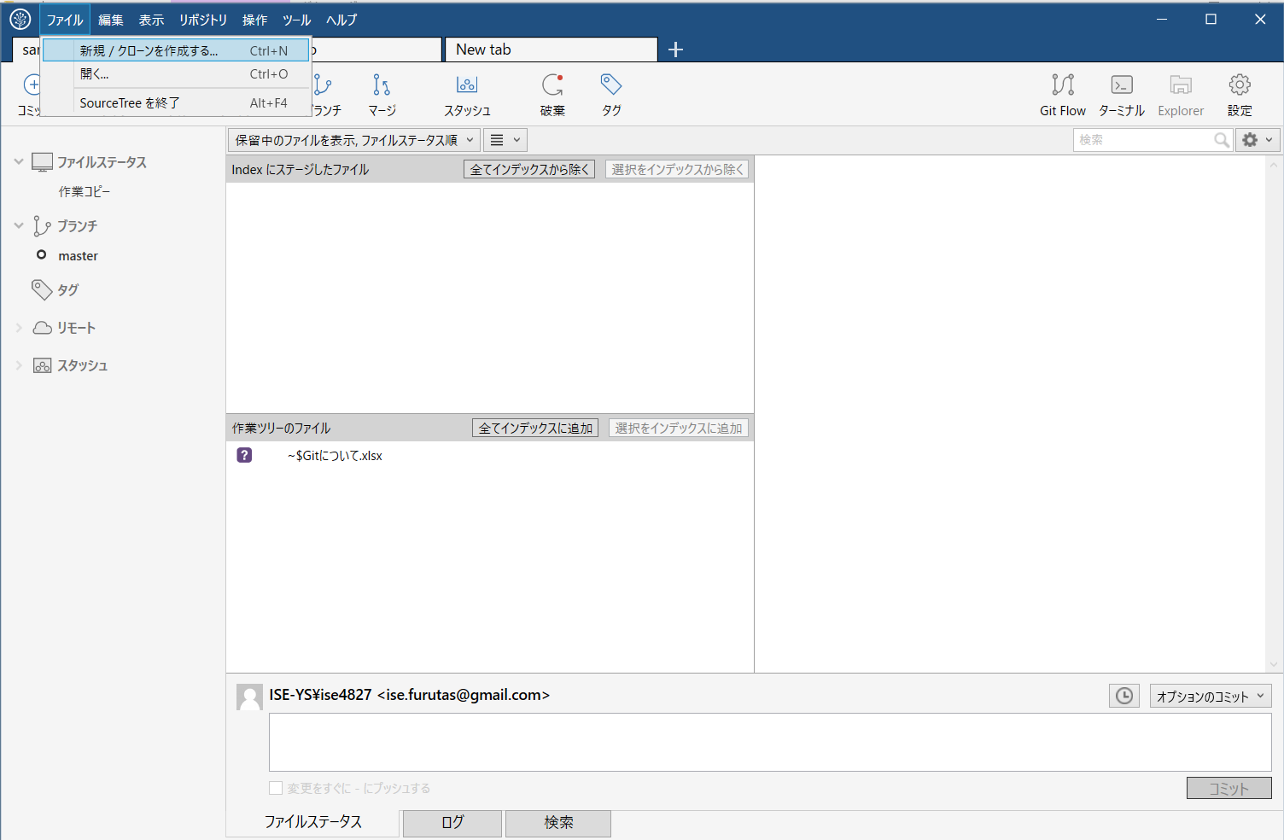

Createタブを押下
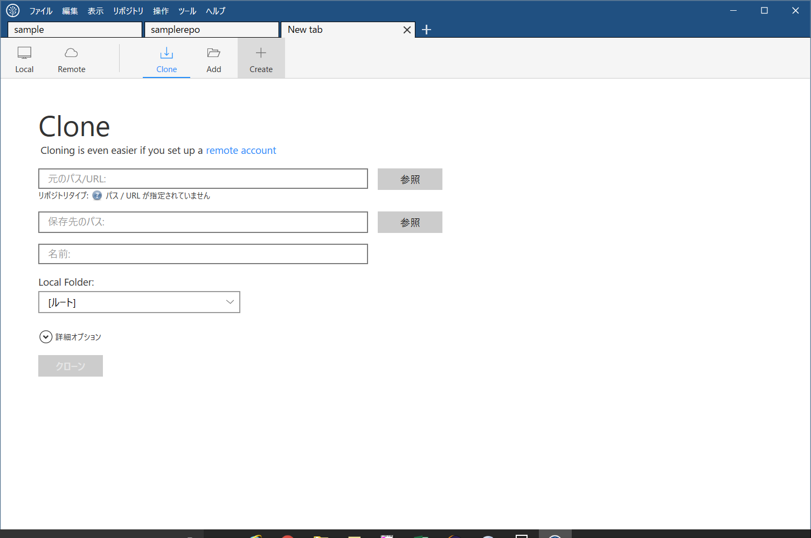

既に作っているフォルダを参照するとメッセージが出るので、
新しいフォルダを作る
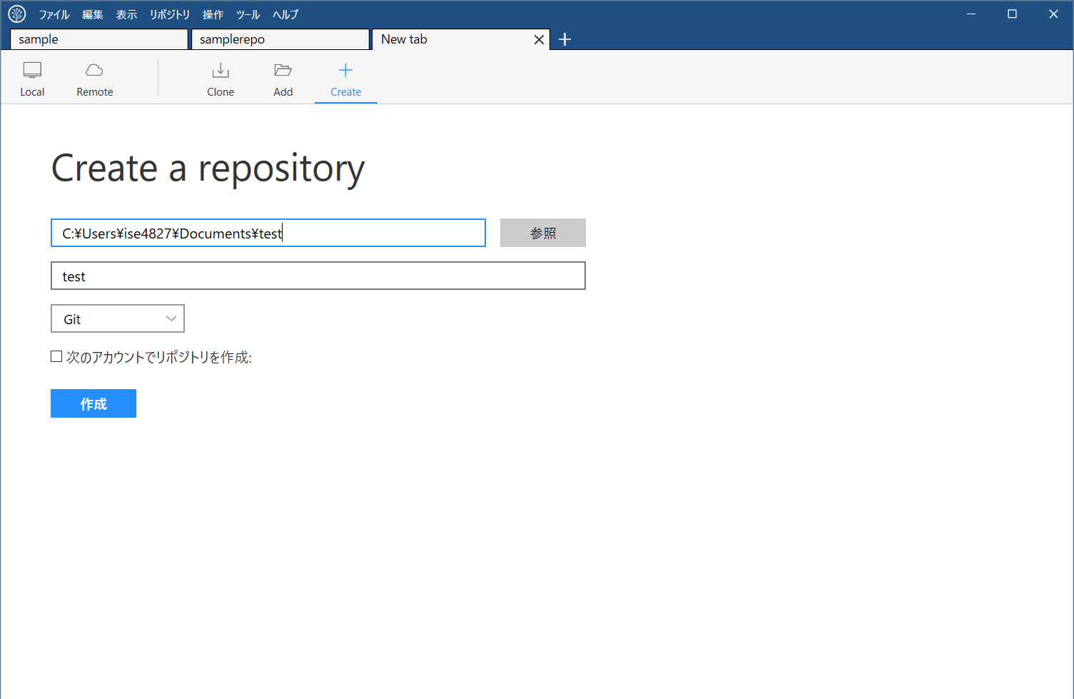

作成したリポジトリにメモを作成
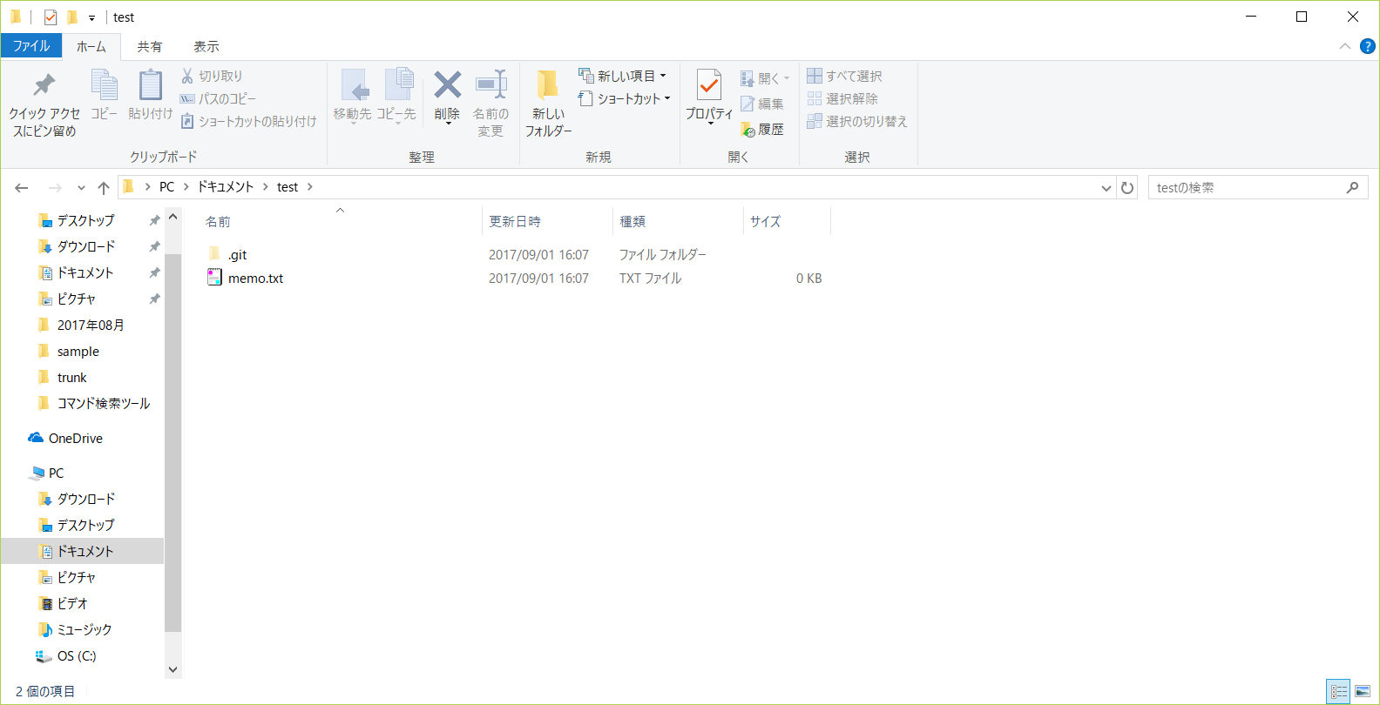

するとSourceTreeが変更ファイルを自動で検知
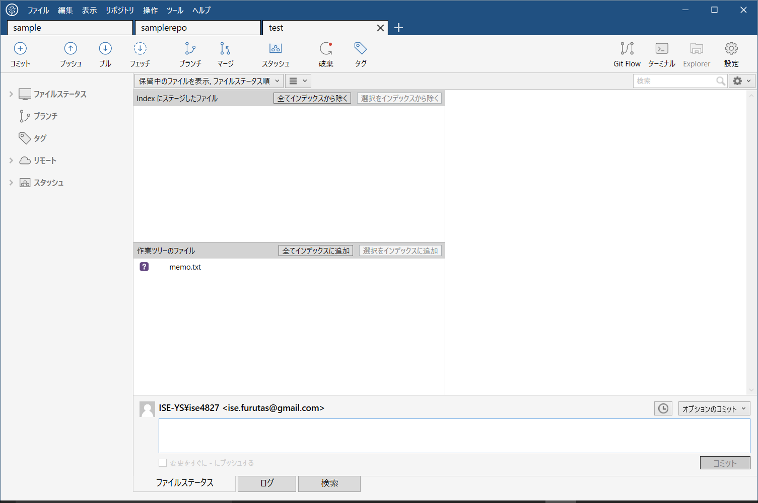

ログ タブを押下
ファイルを選択して、選択をインデックスに追加ボタン

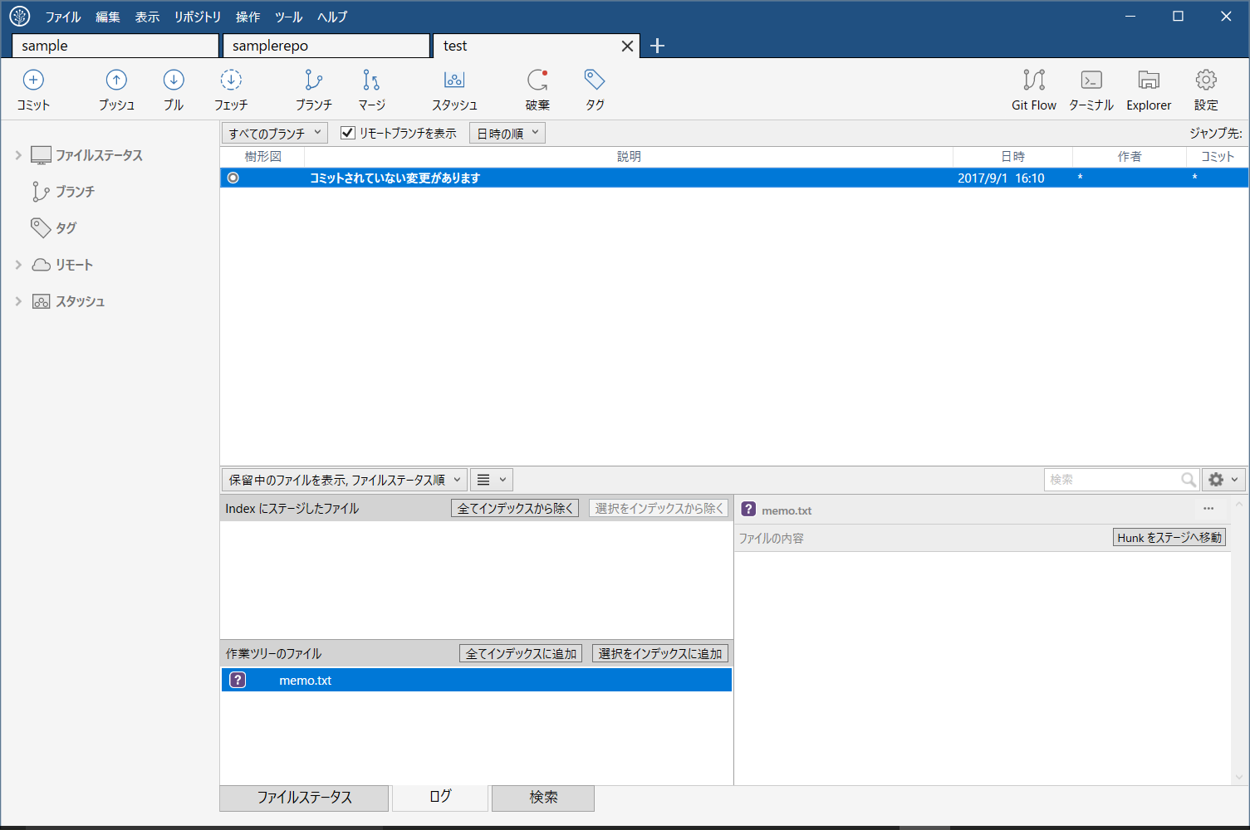

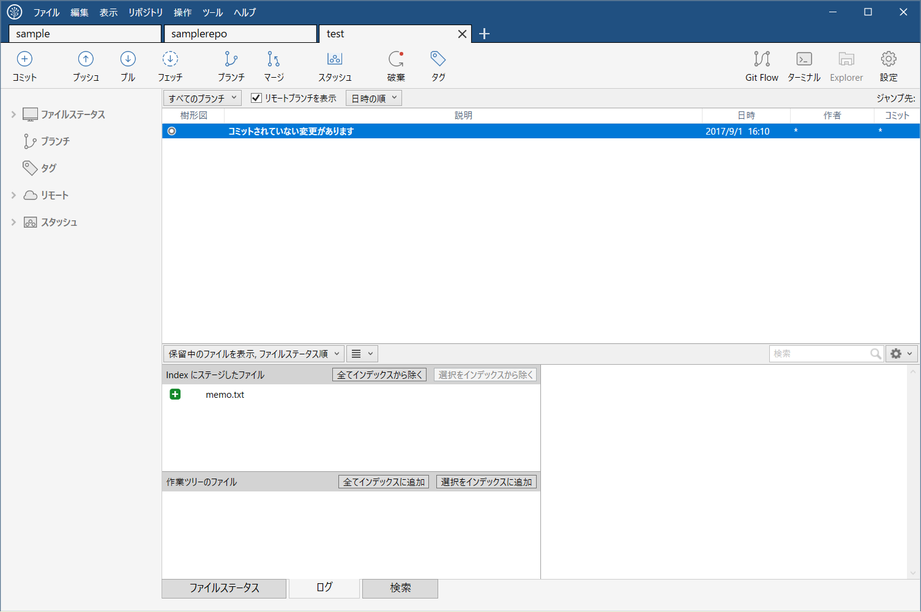

コミットボタンを押下
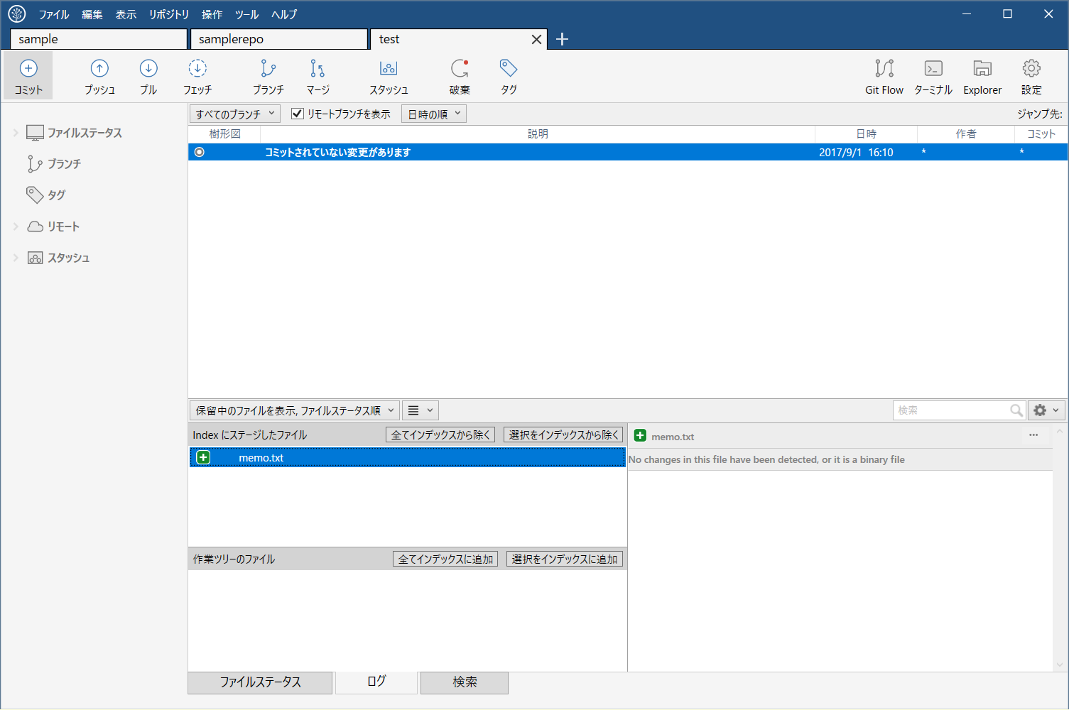

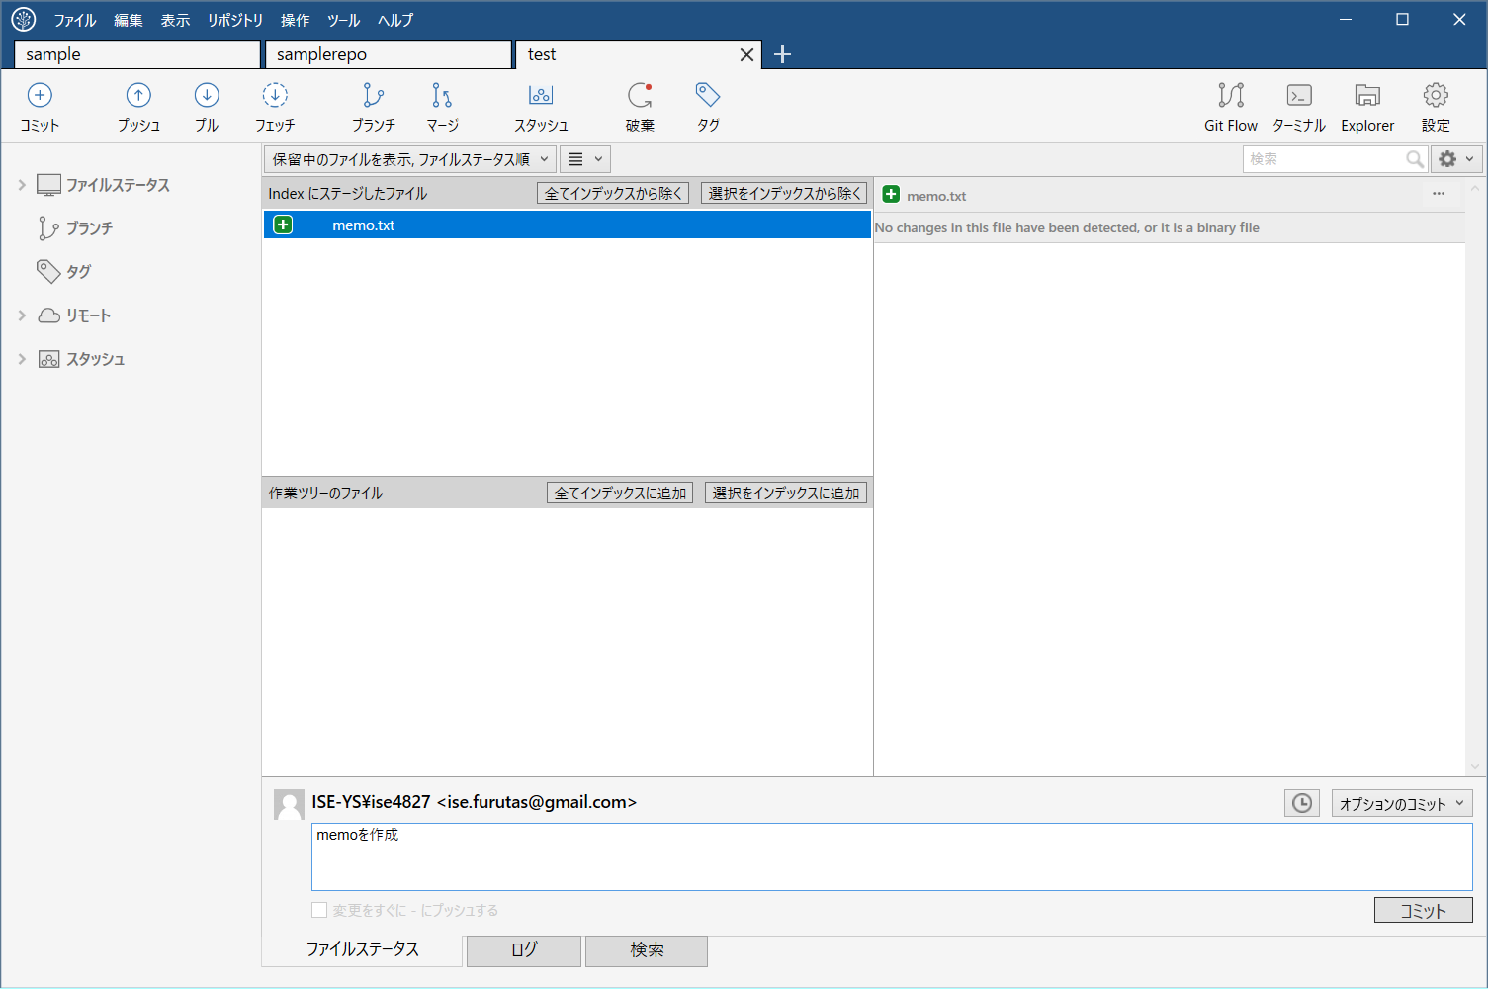
コメントを記入してコメント

Gitの使い方(フォークしてクローン)
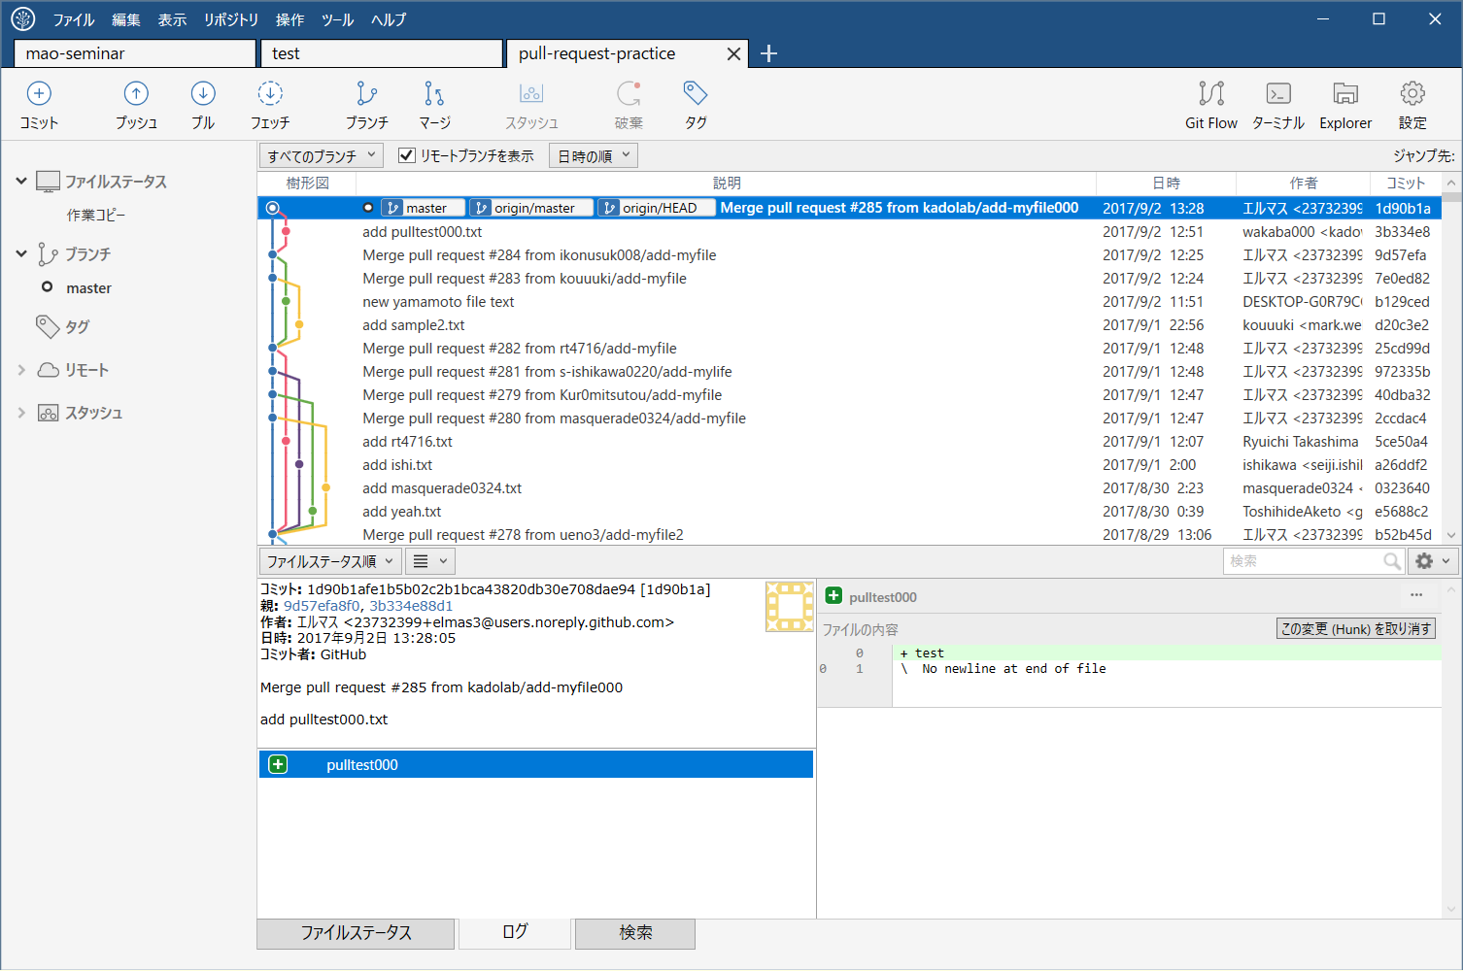
1 | https://github.com/furutas/test.git
 | 上記を開く(スクショは別のリポジトリですが、操作は同様です)
2 | フォークボタンを押します。
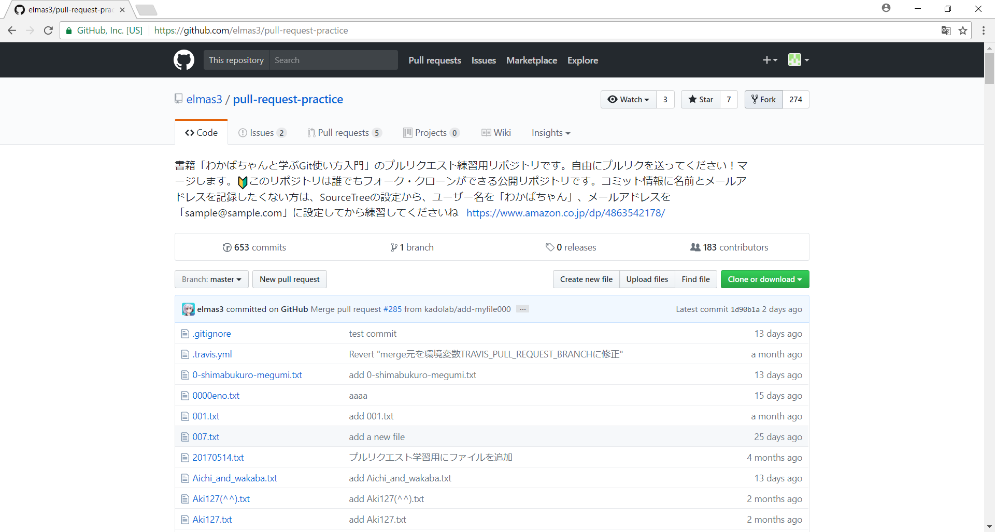

3 | 数秒待ちます。
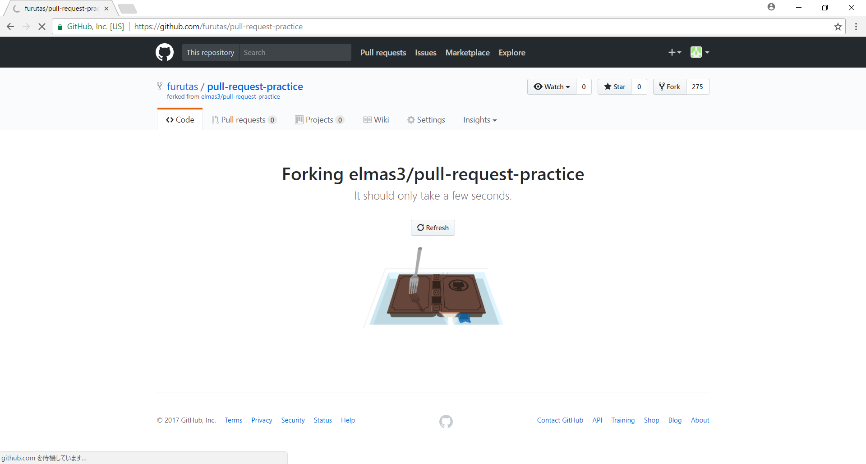

4 | 自分のアカウントにリポジトリが複製されます。
 | ここまでがフォーク
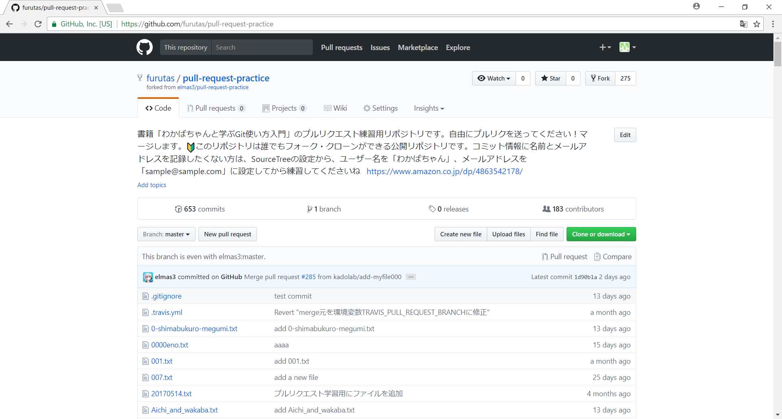

5 | clone or downloadボタンを押下し、URLをコピー
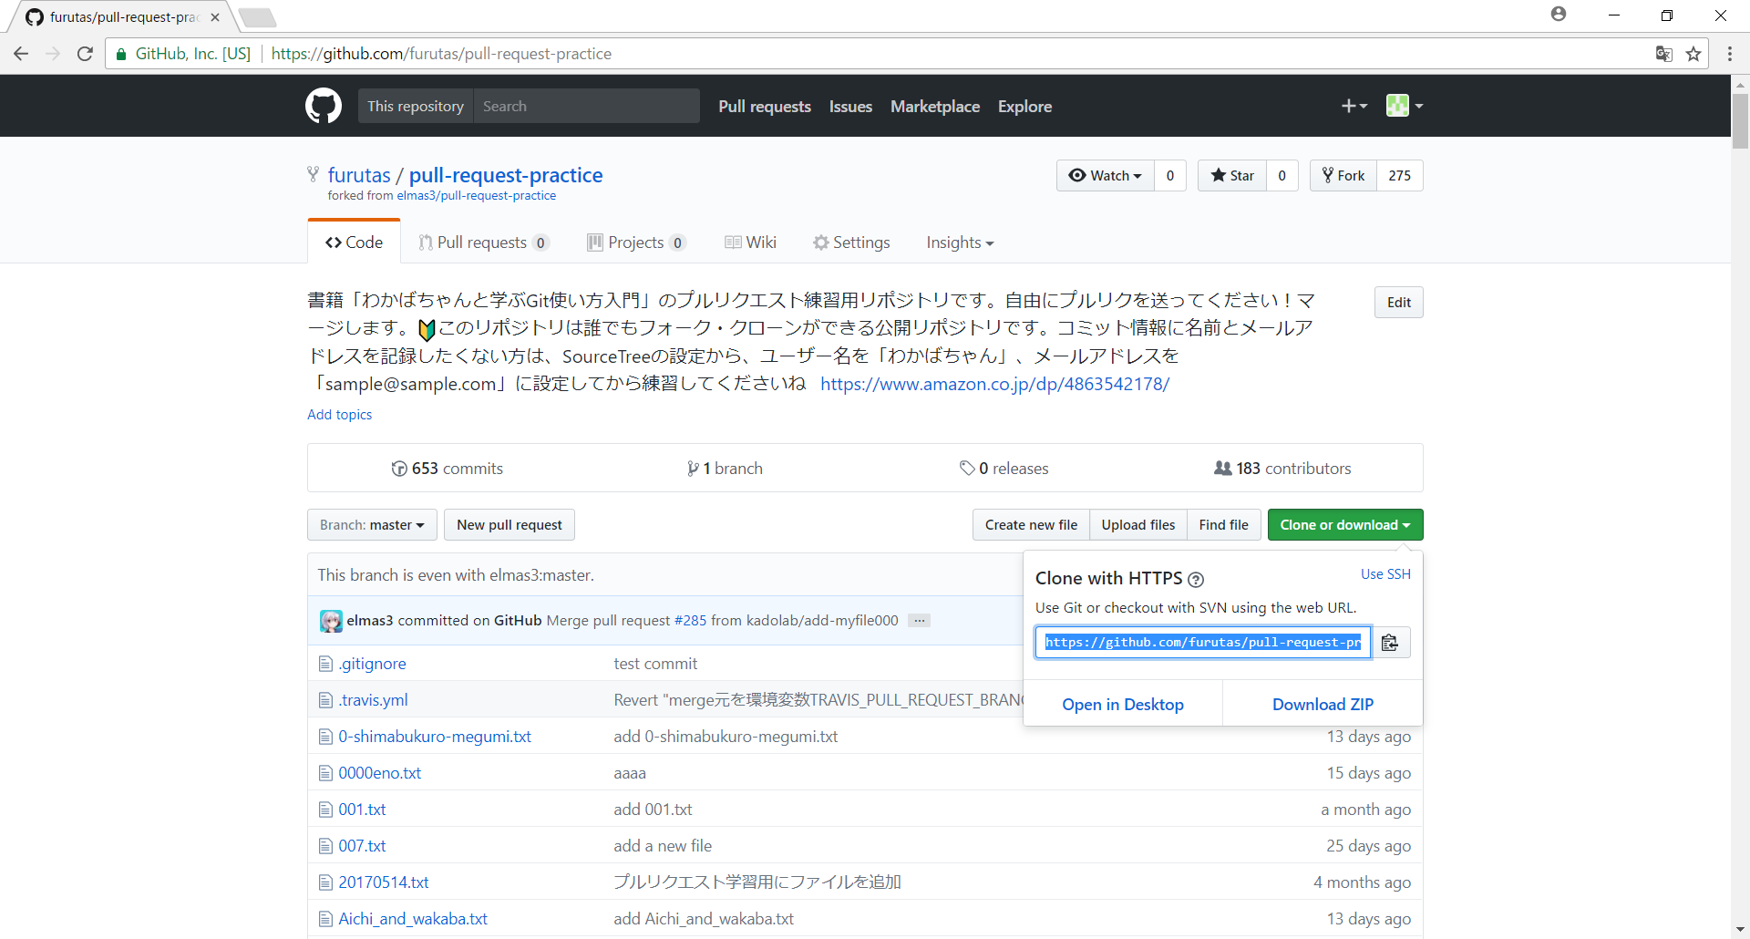

6 | ファイル→新規/クローンを作成する。
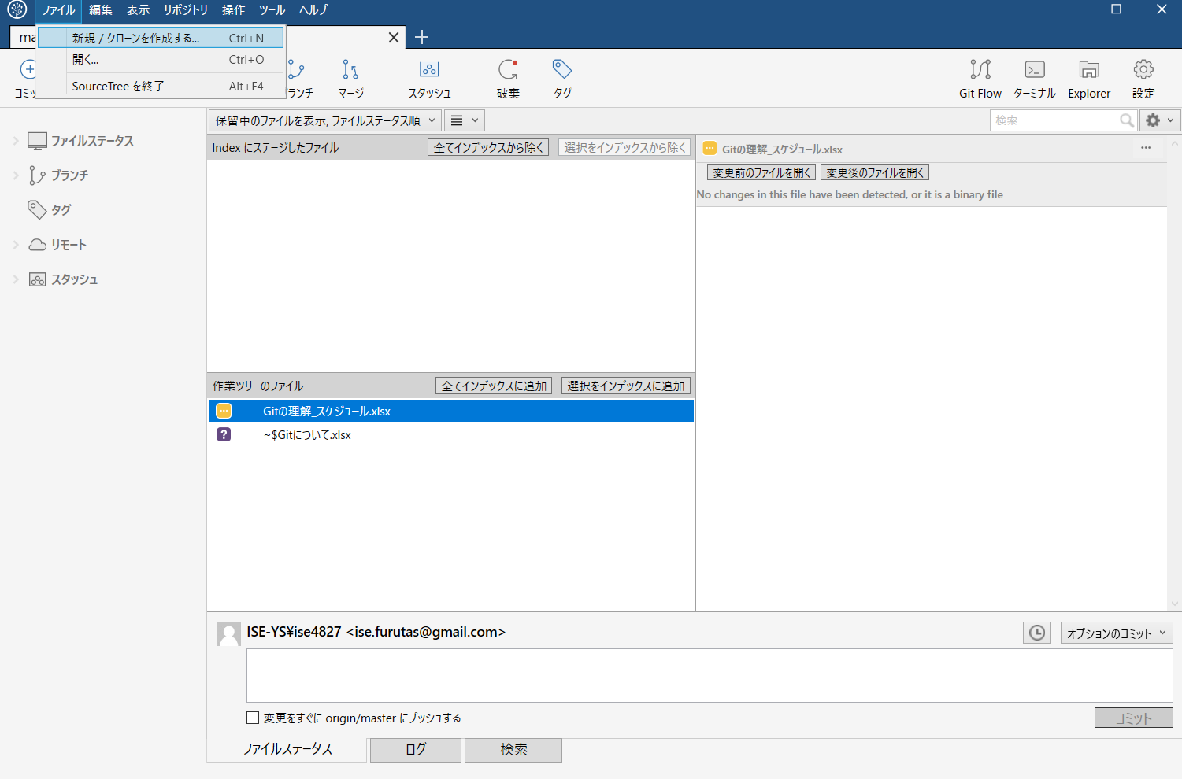

7 | 一番上の欄に5でコピーしたURLを張り付け、TABキーを押せば他は自動で入力される。
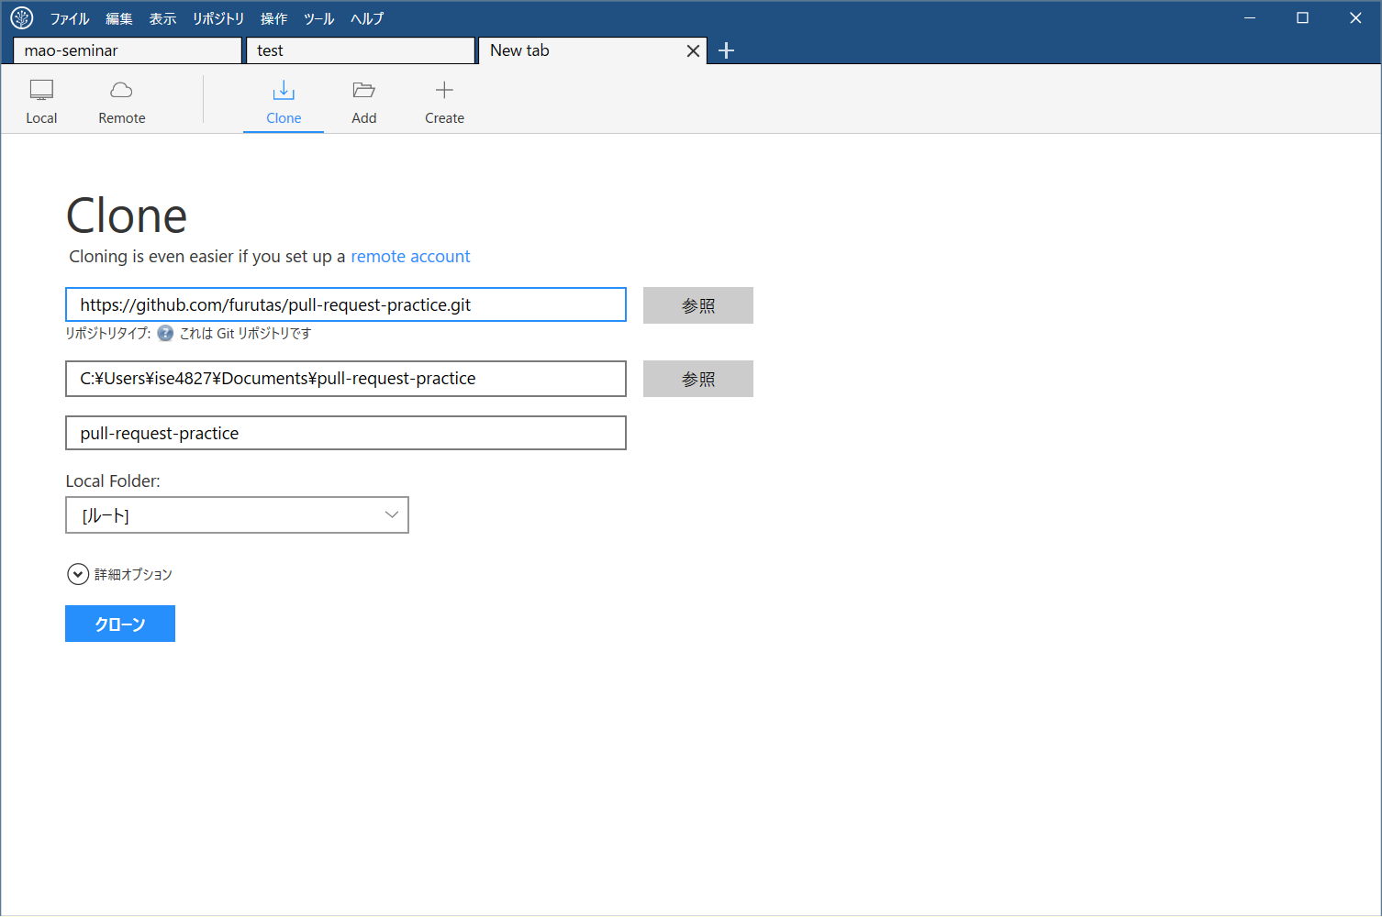

8 | コミットログが表示される

Gitの使い方(ブランチ)
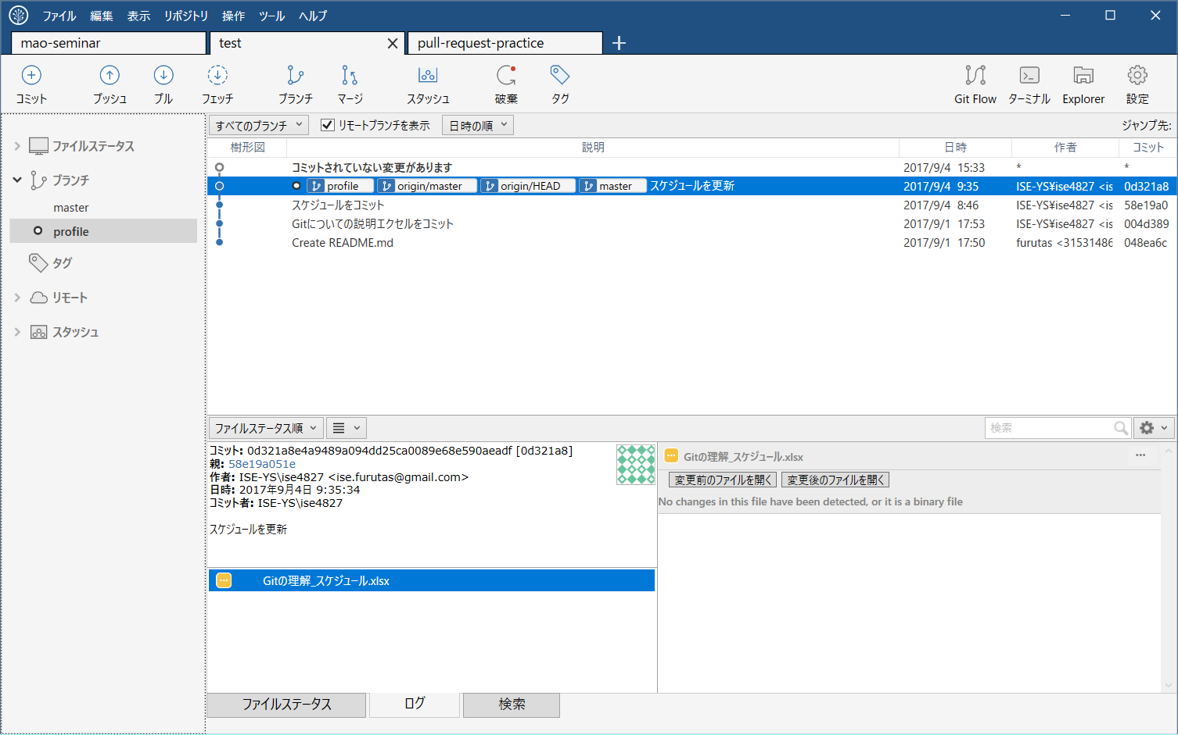
1 | ブランチを押下

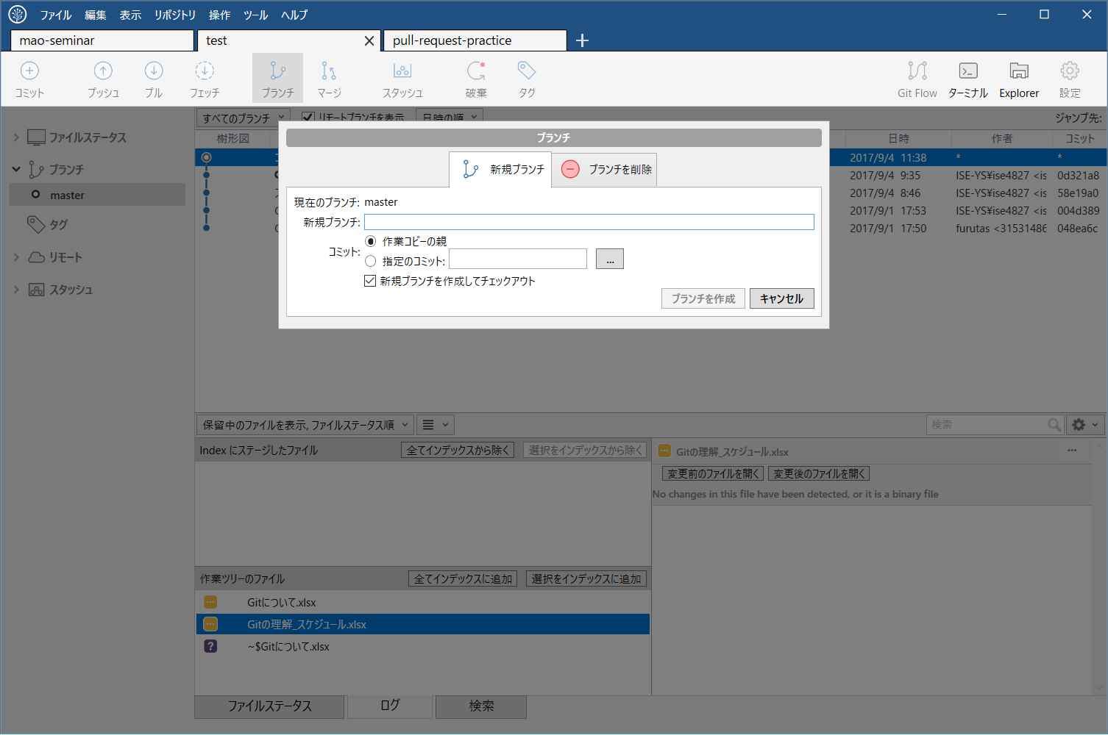

2 | prfileブランチを作ってみた

GitとEclipseの連携
1 | GitのURLをコピー
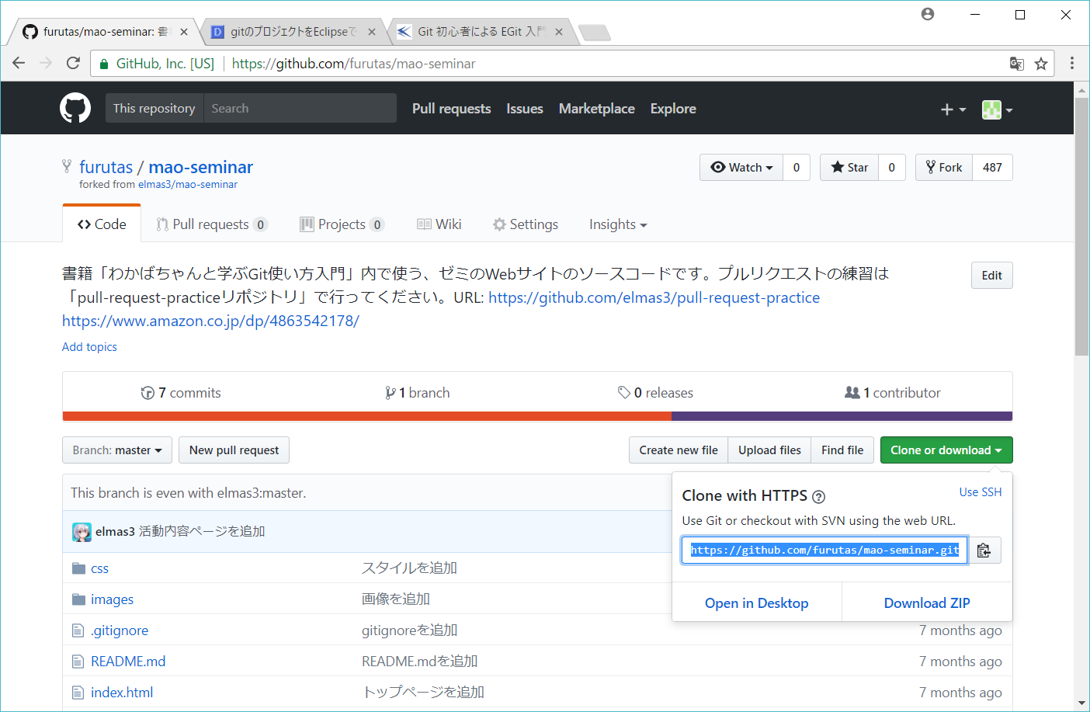

2 | Eclipseのウィンドウ>ビューの表示>Gitリポジトリーを選択してGitのリポジトリーウィンドウを作成
3 | リポジトリーウィンドウをアクティブな状態でCtrl＋Vを押す

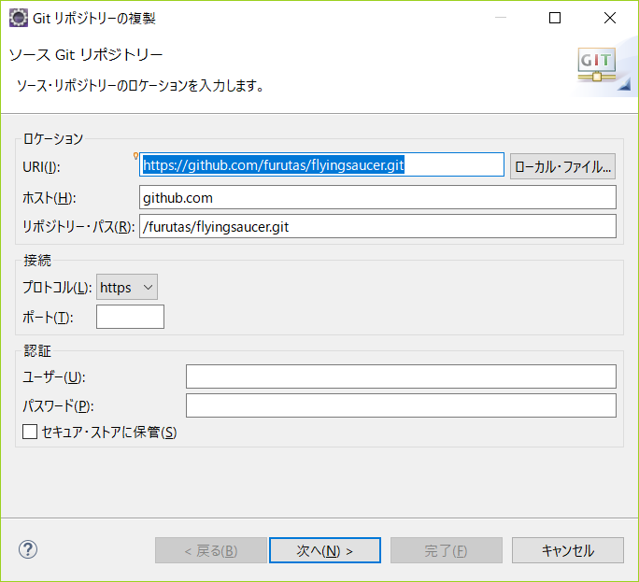

4 | 次へ>次へ>完了
5 | 作成したリポジトリを右クリック>プロジェクトのインポート
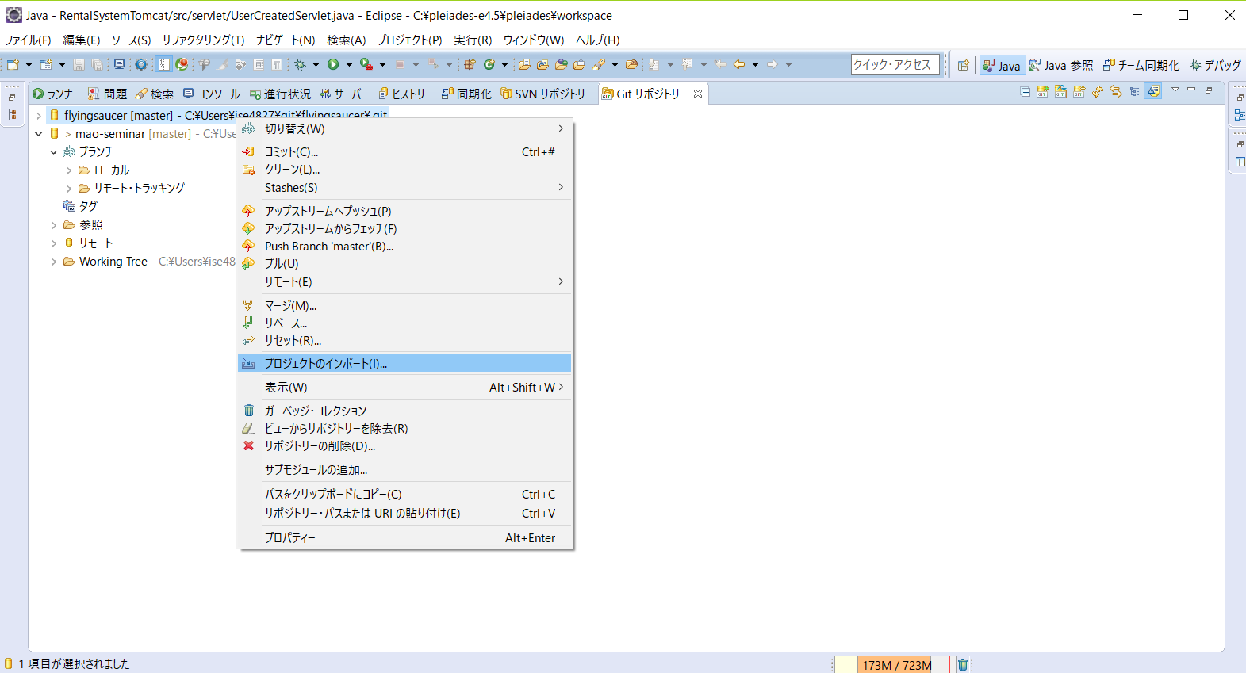

6 | 次へ>完了

これでパッケージ・エクスプローラーにプロジェクトが作成されます。

Egit(基本操作)
1 | ヒストリーの表示

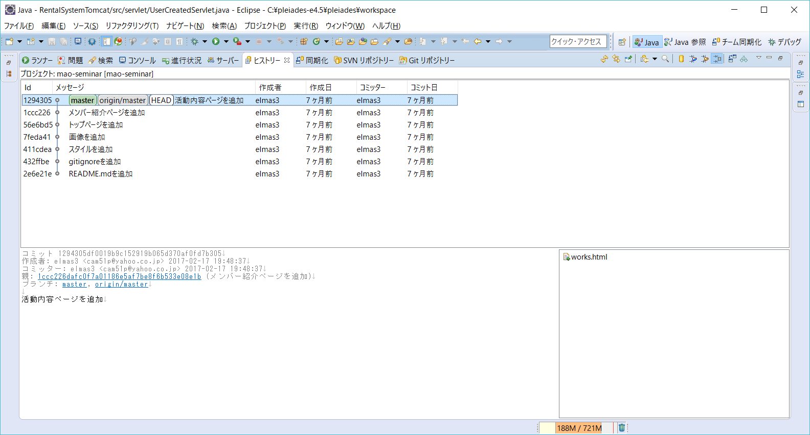

2 | コミット
① | コミットしたいクラスやプロジェクトを右クリックチーム>コミット
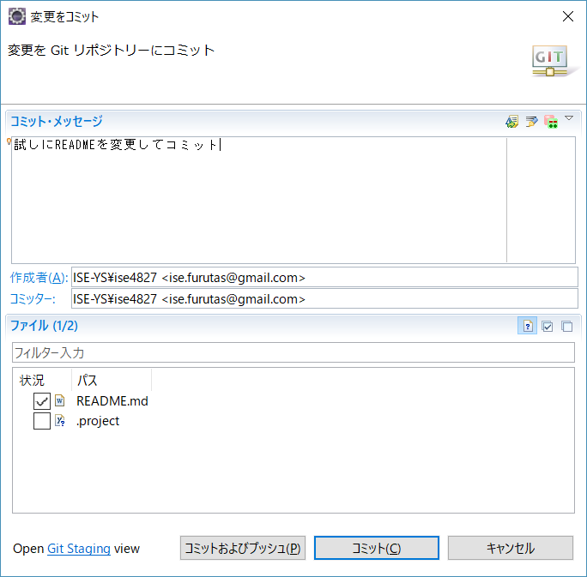

② | プロジェクトを左クリックして再度ヒストリーを表示(リフレッシュボタンでも可)
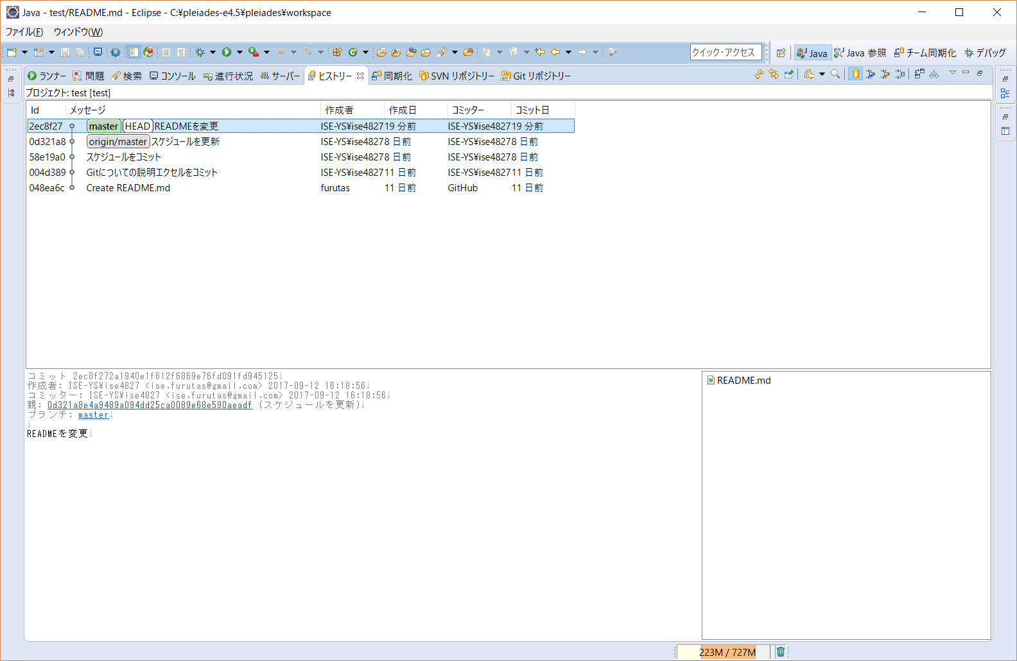

③ | コミットした変更点を右クリックしてプッシュ・コミットを選択

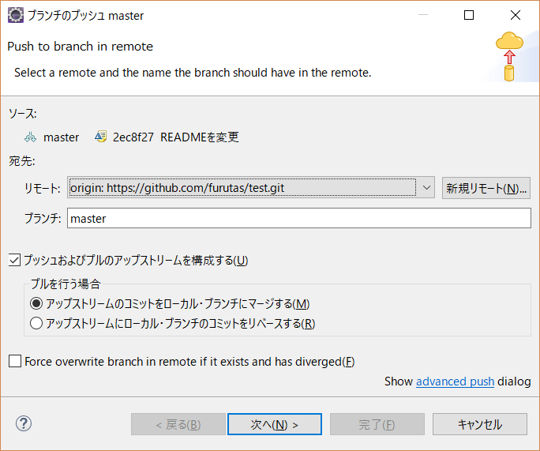

④ | 次へ>GitHubのユーザーIDとパスワード入力
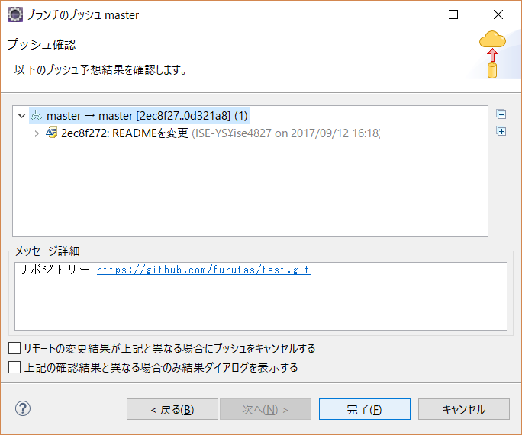

これでプッシュ完了

